Table 7
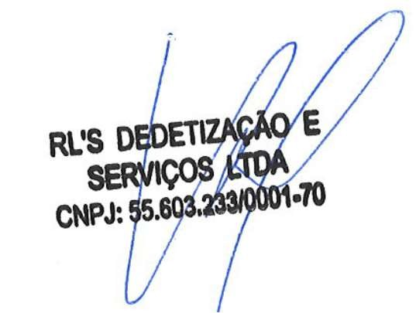 Equipamentos Utilizados. Bomba Submersível Portátil, Mangueiras, Baldes, Esponjas, Toalhas, Escadas, Botas, Luvas, Máscaras, Óculos e Boné.

